Накладная-№3
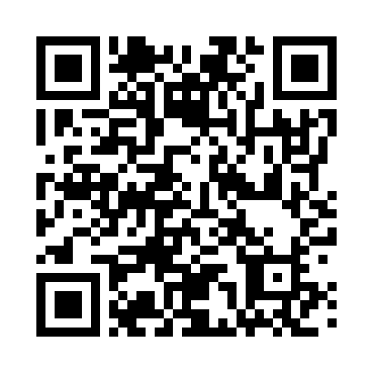
Номер товарно-транспортной накладной: |  |  | Торговый представитель: Kamol aka
Поставщик: Toshkent falcon fly 2 |  |  | Телефон торгового представителя: +998979626299
Дата отгрузки: 27.12.2025 |  |  | Контрагент: """" Klient
Дата консигнации: |  |  | Адрес:
Доставщик: |  |  | Телефон:
Телефон доставщика:
Время заказа: 27.12.2025 12:58:14
№ | Штрих-код | Название товаров (работ,услуг) | Количество | Количество в кейсе | Цена | Сумма
 |  |  | 22 |  |  | 66.3
1 | 6920241167482 | Пластмас ликоп 7096 25x16 cм DB-67-48 | 1 | 1 шт. | 2.70 | 2.70
2 | 6920241167529 | Пластмас ликопча 026-8.5 8.5 plate DB-67-52 | 10 | 10 шт. | 2.80 | 28
3 | 6920241167512 | Пластмас ликопча 026-9.5 9.5 plate DB-67-51 | 10 | 10 шт. | 3.30 | 33
4 | 6920241167437 | Пластмас салатница 033-7.5 7.5 plate DB-67-43 | 1 | 1 шт. | 2.60 | 2.60
Итого: 66.3$|->UZS: 828,750.00

